Portada
2021

PLAN DE ACCIÓN INSTITUCIONAL
2021

Versión 03
del 20 de agosto de 2021

Control de cambios
CONTROL DE CAMBIOS AL PLAN DE ACCIÓN INSTITUCIONAL 2021

FECHA | CAMBIOS | ENTE APROBADOR | VERSIÓN
2021-01-29 | Aprobación versión 01 del Plan de Acción Institucional 2021 | Comité Ministerial | 1
18/05/2021 | 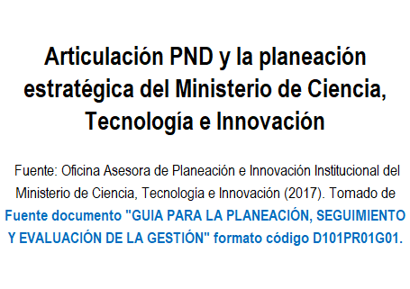 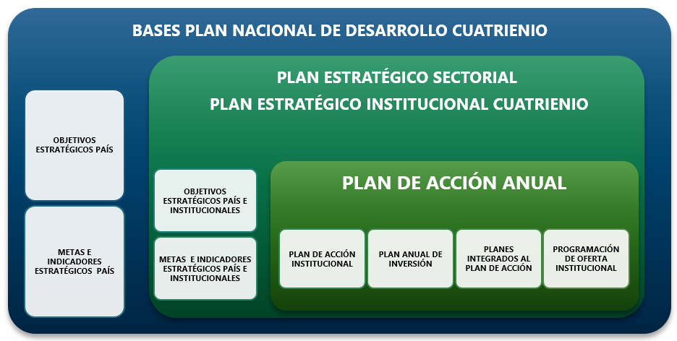 CONSIDERANDOS: Con relación a cambios, actualizaciones de este documento: Fuente documento "GUIA PARA LA PLANEACIÓN, SEGUIMIENTO Y EVALUACIÓN DE LA GESTIÓN" formato código D101PR01G01. "Por otra parte, mínimo una vez al año el Plan Estratégico Institucional debe ser revisado y en caso de ser necesario puede ser ajustado. La necesidad de actualización puede aplicar para un escenario en el que se modifiquen las directrices de orden nacional, cuando se presenten cambios en el contexto estratégico, la normatividad aplicable, reducción de presupuesto o cuando se presenten justificaciones técnicas que así lo ameriten." Sobre el Plan Estratégico Institucional: El Ministerio de Ciencia, Tecnología e Innovación, participa de las diferentes mesas de trabajo para la construcción de las bases del Plan Nacional de Desarrollo (PND) del cuatrienio, y en específico en la formulación del capítulo relacionado con Ciencia Tecnología e Innovación, de acuerdo con las directrices y políticas del Gobierno Nacional. Construido y aprobado el documento el PND, desde el Ministerio de Ciencia, Tecnología e Innovación, se formula el Plan Estratégico Sectorial e Institucional siguiendo la línea de Gobierno, esto quiere decir adoptar objetivos, metas e indicadores país y plantear objetivos, metas e indicadores del sector e institucionales que busquen fortalecimiento del Sistema Nacional de Ciencia, Tecnología e Innovación. Esta articulación entre el PND y el PEI se explica a través de la siguiente gráfica: |  | 2
 | Cambios en General * Se amplia el detalle del nombre de una columna y se adiciona otra columna en los recursos así: "Recursos PGN inversión (millones de pesos) CSF" y "Recursos PGN inversión (millones de pesos) SSF".* El nombre del formato se ajusta y se retira la palabra Propuesta y queda "PLAN DE ACCIÓN INSTITUCIONAL 2021 MINISTERIO DE CIENCIA, TECNOLOGÍA E INNOVACIÓN"
 | Fortalecer las Capacidades Regionales * Se incluye como indicador estratégico “% Inversión Nacional en ACTI como porcentaje del PIB” con una meta de 1.3% para 2021. * En el Objetivo estratégico de Fortalecer las Capacidades Regionales se baja de grado el indicador de "Becas, créditos beca para la formación de maestría apoyadas por Minciencias y aliados" y se deja como indicador programático, la meta del indicador se deja en 850 que corresponde al valor del plan nacional de desarrollo. * Los siguientes indicadores que eran estratégicos pasan a ser indicadores programáticos " % de avance en el diseño y la implementación del Índice de capacidades en CTeI en las regiones", "Planes y acuerdos departamentales de CTeI acompañados en su formulación", "Aprobación recursos de CTeI del SGR", "% de avance en el Plan Bienal de Convocatorias 2021". * Se ajusta la meta de Becas, créditos beca para la formación de doctores apoyadas por Minciencias y aliados quedando en 920 para la vigencia 2021. * Dado que la meta del indicador de los Centros Regionales de Investigación, Innovación y Emprendimiento (CRIIE) Apoyados, están en este objetivo estratégico y que no tienen aporte al Fomento al desarrollo de programas y proyectos” se mueve la iniciativa de “Fortalecimiento de centros regionales de investigación, innovación y emprendimiento” al programa estratégico de “Gestión de Capacidades Regionales en CTeI” con aprobación en el sistema de gestión por parte del Director de Transferencia y Uso del Conocimiento. Adicionalmente se actualiza el nombre del indicador a “Conceptualización y diseño de 5 Centros Regionales de Investigación, Innovación y Emprendimiento”. Esta iniciativa queda a cargo de la Dirección de Transferencia y Uso del Conocimiento con un ajuste de recursos a $20.000 millones de PGN. * Se deja como indicador estratégico con meta del 80%: La “aprobación de recursos de la asignación del SGR” * Para el programa de Jóvenes Investigadores e Innovadores se retiran las iniciat
 | * Se ajustan los recursos de las iniciativas estratégicas del programa Ondas así: Estaban en Articulación Territorial $3.550 millones, Comunidad Virtual $250 millones, Divulgación, Movilidad y Fortalecimiento $1.300 millones, estas iniciativas quedan Articulación Territorial $1.250 millones, Comunidad Virtual $150 millones, Divulgación, Movilidad y Fortalecimiento $1.200 millones *Se actualiza la meta del indicador de acuerdo con el Plan Nacional de Desarrollo – PND, del indicador “Nuevas becas y nuevos créditos beca para la formación de doctores apoyadas por Colciencias y aliados” quedando en 920 becas. *Se actualiza la meta de jóvenes investigadores e innovadores en apoyados por Minciencias y aliados a de 2449 a 1700 Jóvenes de acuerdo con lo ajustado por el área técnica. * Para el programa estratégico de Formación y vinculación de capital humano de Alto Nivel, se deja como indicador programático “Becas, créditos beca para la formación de maestría apoyadas por Minciencias y aliados” dejando una meta de 980 becas de maestría. *Se actualiza el nombre del indicador de estancias posdoctorales y la meta de acuerdo con el Plan Nacional de Desarrollo quedando la meta en 200 estancias y el nombre “ Nuevas estancias posdoctorales apoyadas por Colciencias y Aliados”. * En el programa estratégico de “Gestión de Capacidades Regionales en CTeI” se dejan como indicadores estratégicos “100% avance en el diseño y la implementación del Índice de capacidades en CTeI en las regiones” y “33 ejercicios de planeación de recursos para la CTeI del SGR acompañados en su formulación”. * Para el programa estratégico “Gestión de la Secretaria Técnica del OCAD de la CTeI del SGR” se deja como indicador programático el indicador “100% avance en el Plan Bienal de Convocatorias 2021”
 | Apropiación Social y Reconocimiento de Saberes *Para el objetivo estratégico de “Apropiación Social y Reconocimiento de Saberes” de reubica de indicador estratégico a indicador programático “Espacios que promueven la Interacción de la sociedad con la CTeI” y la meta se cambia quedando en 24 espacios. *Para el objetivo estratégico de “Apropiación Social y Reconocimiento de Saberes” de reubica de indicador estratégico a indicador programático “Alianzas para promover la comunicación pública de la CTeI y la divulgación científica” y la meta se cambia quedando en 33 alianzas. *Se identifica como indicador programático en el programa estratégico de Apropiación Social del Conocimiento el indicador “% de los Requisitos priorizados de Gobierno Digital en Minciencias – ASC”. * Se confirma la categoría de los indicadores programáticos “productos comunicativos realizados para la comunicación pública de la CTeI” quedando la meta en 15 productos y “% de satisfacción respecto a los productos comunicativos y espacios de valor generados por la estrategia Todo es Ciencia”, identificando la meta al 60%. * Se identifica la medición de “% de Políticas, iniciativas y estrategias para la implementación de componentes de Ciencia Abierta” como un aporte desde el programa estratégico de Red Colombiana de Información Científica – (RedCol) en la iniciativa de Política en Ciencia Abierta.
 | Mundialización del Conocimiento *En el Objetivo estratégico de Mundialización del Conocimiento, se reclasifica el indicador de “nuevos centros de Innovación, Investigación y Emprendimiento apoyados” dado que la iniciativa estratégica que lo genera esta en el objetivo de “Fortalecimiento de Capacidades Regionales” con responsabilidad de la Dirección de Transferencia y Uso del Conocimiento. Se debe tener en cuenta que de la iniciativa tenía un indicador “9 nuevos centros de Innovación, Investigación y Emprendimiento apoyados”, el mismo modifica y traslada con la iniciativa. *Se actualiza el indicador proyectos tanto en su meta como en su nombre así: “Programas y Proyectos de CTeI financiados” con una meta de 179 proyectos. * Se actualiza el nombre de la iniciativa "Generación de capacidades para la producción en Colombia de reactivos, insumos, y metodologías para el prevención, diagnóstico, tratamiento de SARS-CoV-2/COVID-19 y otras enfermedades" y queda "Generación de capacidades para la producción en Colombia de reactivos, insumos y metodologías para la prevención, diagnóstico, tratamiento de enfermedades infeccionas y desatendidas, y demás enfermedades transmisibles". *Se modifican los recursos de "Mejoramiento de base de datos: Web semántica 3.0" pasando de $1.100 millones y quedando en $1.500 millones *Se ajusta la meta a lo descrito en el plan nacional de desarrollo del indicador de “Nuevos artículos científicos publicados por investigadores colombianos en revistas científicas especializadas” pasando de 13.000 artículos y quedando en 14.500 artículos. *Se ajusta la meta del indicador estratégico de “Citaciones de impacto en producción científica y colaboración internacional” pasando de 0,91 a la meta del plan nacional de desarrollo 0,90. * Se reclasifica el indicador de “alianzas o redes internacionales formalizadas” quedando solamente como un indicador programático. * Dada la definición de la iniciativa con el aliado Ecopetrol “Desarrollo de proveedores
 | Economía Bioproductiva *Se actualiza el nombre del indicador “Nuevos Bioproductos registrados por el programa Colombia BIO” ya que la forma como se encontraba no era como se tiene en el Plan Nacional de Desarrollo. *Se actualiza el nombre del indicador “Nuevas expediciones científicas nacionales realizadas con el apoyo de Colciencias y aliados” ya que la forma como se encontraba no era como se tiene en el Plan Nacional de Desarrollo. Para este indicador y de acuerdo con los compromisos del Plan Nacional de Desarrollo - PND y se detalla el número de expediciones al Pacífico colombiano. Se ajusta la meta de 7 expediciones científicas nacionales actualizando de acuerdo con el PND, 7 Expediciones Nacionales y 1 expedición al pacífico. En las 7 expediciones nacionales se incluye o contabiliza la Expedición de Pacífico. *Se ajustan los recursos de "Apoyo para la transferencia de conocimiento y tecnología" pasando de $2.504 millones quedando en $1.700 millones
 | Sofisticación del Sector Productivo *Se actualiza el nombre del indicador “cupo de inversión para deducción y descuento tributario” quedando alineado con el PND y adicionalmente como único indicador de esta estrategia. *Se ajusta la clasificación y la meta del indicador “Empresas con capacidades en gestión de innovación” quedando como un indicador programático y con una meta de 350 empresas. * Se incluye la inicativa de "Convocatoria fomento a la innovación y desarrollo tecnológico en las empresas para la reactivación económica en el marco de la postpandemia – Senainnova 2021" aportando al indicador programático de empresas con capacidades en gestión de innovación. *Se actualiza el nombre del indicador de acuerdo alineándolo con el PND quedando: “Acuerdos de transferencia de tecnología y/o conocimiento apoyados por Colciencias” de igual forma su meta estratégica se ajusta a 21 identificando este aporte desde el convenio con Ecopetrol. *En el indicador de “Solicitudes de patentes por residentes en Oficina Nacional colombiana -Minciencias” se quita el detalle del aporte desde Minciencias por redistribución de los recursos de las iniciativas. * Se ajustan los recursos de la iniciativa "Pactos por la Innovación" pasando de $3.500 millones a $3.000 millones. *Se ajustan los recursos y el proyecto de inversión de la iniciativa "Iniciativa para promover la explotación, comercialización y/o transferencia de las invenciones protegidas o en proceso de protección por patente - Sácale jugo a tu patente 3.0" pasando de $1.200 millones quedando en $804 millones y con recursos de proyecto 2019011000124.
 | Modernización del Ministerio y Fortalecimiento Institucional *Se redefine el indicador estratègico de política pública alineándolo con el indicador que se viene trabajando en el cuatrienio “Política de CTeI aprobada e implementada”. *En el programa estratégico de “Diseño y evaluación de la Política Pública de CTeI Viceministerio de Conocimiento, Innovación y Productividad (VICIP)” se modifica el indicador pasando de “100% Avance en la formulación de política de CTeI VICIP” y determinando el nuevo indicador como “Estudios Base para la definición de políticas públicas basadas en evidencia”. *Se ajusta el nombre de la iniciativa estratègica "Diseño y Formulación de Política CTeI - CONPES de Inversión Estratégica de Infraestructuras Compartidas" por el de "Formulación Modelo de Gobernanza y Financiación para la Optimización de la gestión, operación y uso de infraestructuras compartidas". *Se ajusta el nombre de la iniciativa estratégica "Diseño y Formulación de Política CTeI - Política para el reconocimiento y acreditación de actores SNCTI" por el de "Evaluación y Rediseño de la politica de Reconocimiento de Actores del Sistema Nacional de Ciencia, Tecnología e Innovación". *Se ajusta el nombre de la iniciativa estratégica "Gobernanza del SNCTeI - Encuesta Marco Regulatorio para CTeI" por el de "Identificación Necesidades y Prioridades para el Marco Regulatorio de Ciencia, Tecnología e Innovación". *Se eliminan las iniciativas estratégicas "Diseño y Formulación de Política CTeI - Impacto Publicaciones Científicas, Proyectos y/o actividades CTeI relacionados a la gobernanza del SNCTeI - Misión de Sabios, Gobernanza del SNCTeI - Puesta en marcha instancias gobernanza decreto SNCTeI". *En el programa estratégico de “cultura y comunicación de cara al ciudadano” se identifica el indicador programático de “% de cumplimiento de los requisitos priorizados de Gobierno Digital en Minciencias Atención al Ciudadano”. *Para el programa estratégico de “Por una gestión administ
 | *Se retira el indicador de "% Índice de madurez del SGC". *Se ajusta la meta de "% de cumplimiento de los requisitos priorizados de Gobierno Digital en Minciencias" pasando de 100% a 95% de acuerdo con la ficha de programa estratégico.. *Se ajusta la meta del indicador "% de cumplimiento de los requisitos priorizados de Gobierno Digital en Minciencias - OTSI" pasando de 100% a 85% de acuerdo con la ficha de programa estratégico. *Se ajusta la meta del indicador "% de cumplimiento de los requisitos priorizados de Gobierno Digital en Minciencias" pasando de 100% a 95% de acuerdo con la ficha de programa estratégico.
2021-08-20 | Después de varias reuniones técnicas entre el Viceministerio de Talento y Apropiación Social de la CTeI junto con la Oficina Asesora de Planeación e Innovación Institucional OAPII, se revisan las actividades a desarrollar en el marco del indicador "Política de CTeI aprobada e implementada" el cual tiene como propósito dar cuenta de la aprobación del documento CONPES de Política Pública en CTeI. No se hacen cambios en el nombre del indicador, pero, este se centra en la aprobación de dicho documento CONPES. Con respecto a la implementación se precisa que, una vez el documento CONPES entre en vigencia, su horizonte de tiempo es de 10 años y el seguimiento a su implementación se hace desde Sisconpes, como se hace de manera centralizada con los compromisos de todos los documentos CONPES. Como observación se menciona que, la meta del indicador del 100% se trae a diciembre de 2021 y no se deja para el 2022 ya que, se centra en la aprobación del documento en CONPES. Esta observación es consecuente con la novedad reportada el pasado 12 de agosto. | Viceministerio de Talento y Apropiación Social, Oficina Asesora de Planeación e Innovación institucional -OAPII | 3
 | No se hacen cambios en el nombre del indicador "Política de CTeI aprobada e implementada" ya que este se centra en la aprobación de documento CONPES. Lo relacionado con la implementación se gestiona directamente desde la plataforma de Sisconpes, toda vez que el horizonte de implementación de dicho CONPES es de diez años y es desde esa plataforma que se debe realizar el seguimiento de su cumplimiento. | Oficina Asesora de Planeación e Innovación institucional -OAPII
 | Se ajusta en el Seguimiento al PAI en tercer trimestre la meta del indicador "Programas y proyectos de CTeI financiados" correspondiente al cuarto trimeste con el propósito de alinear el dato con lo establecido en el Plan Estratégico Institucional de 179 como meta del año 2021. | Oficina Asesora de Planeación e Innovación institucional -OAPII

